Шапка
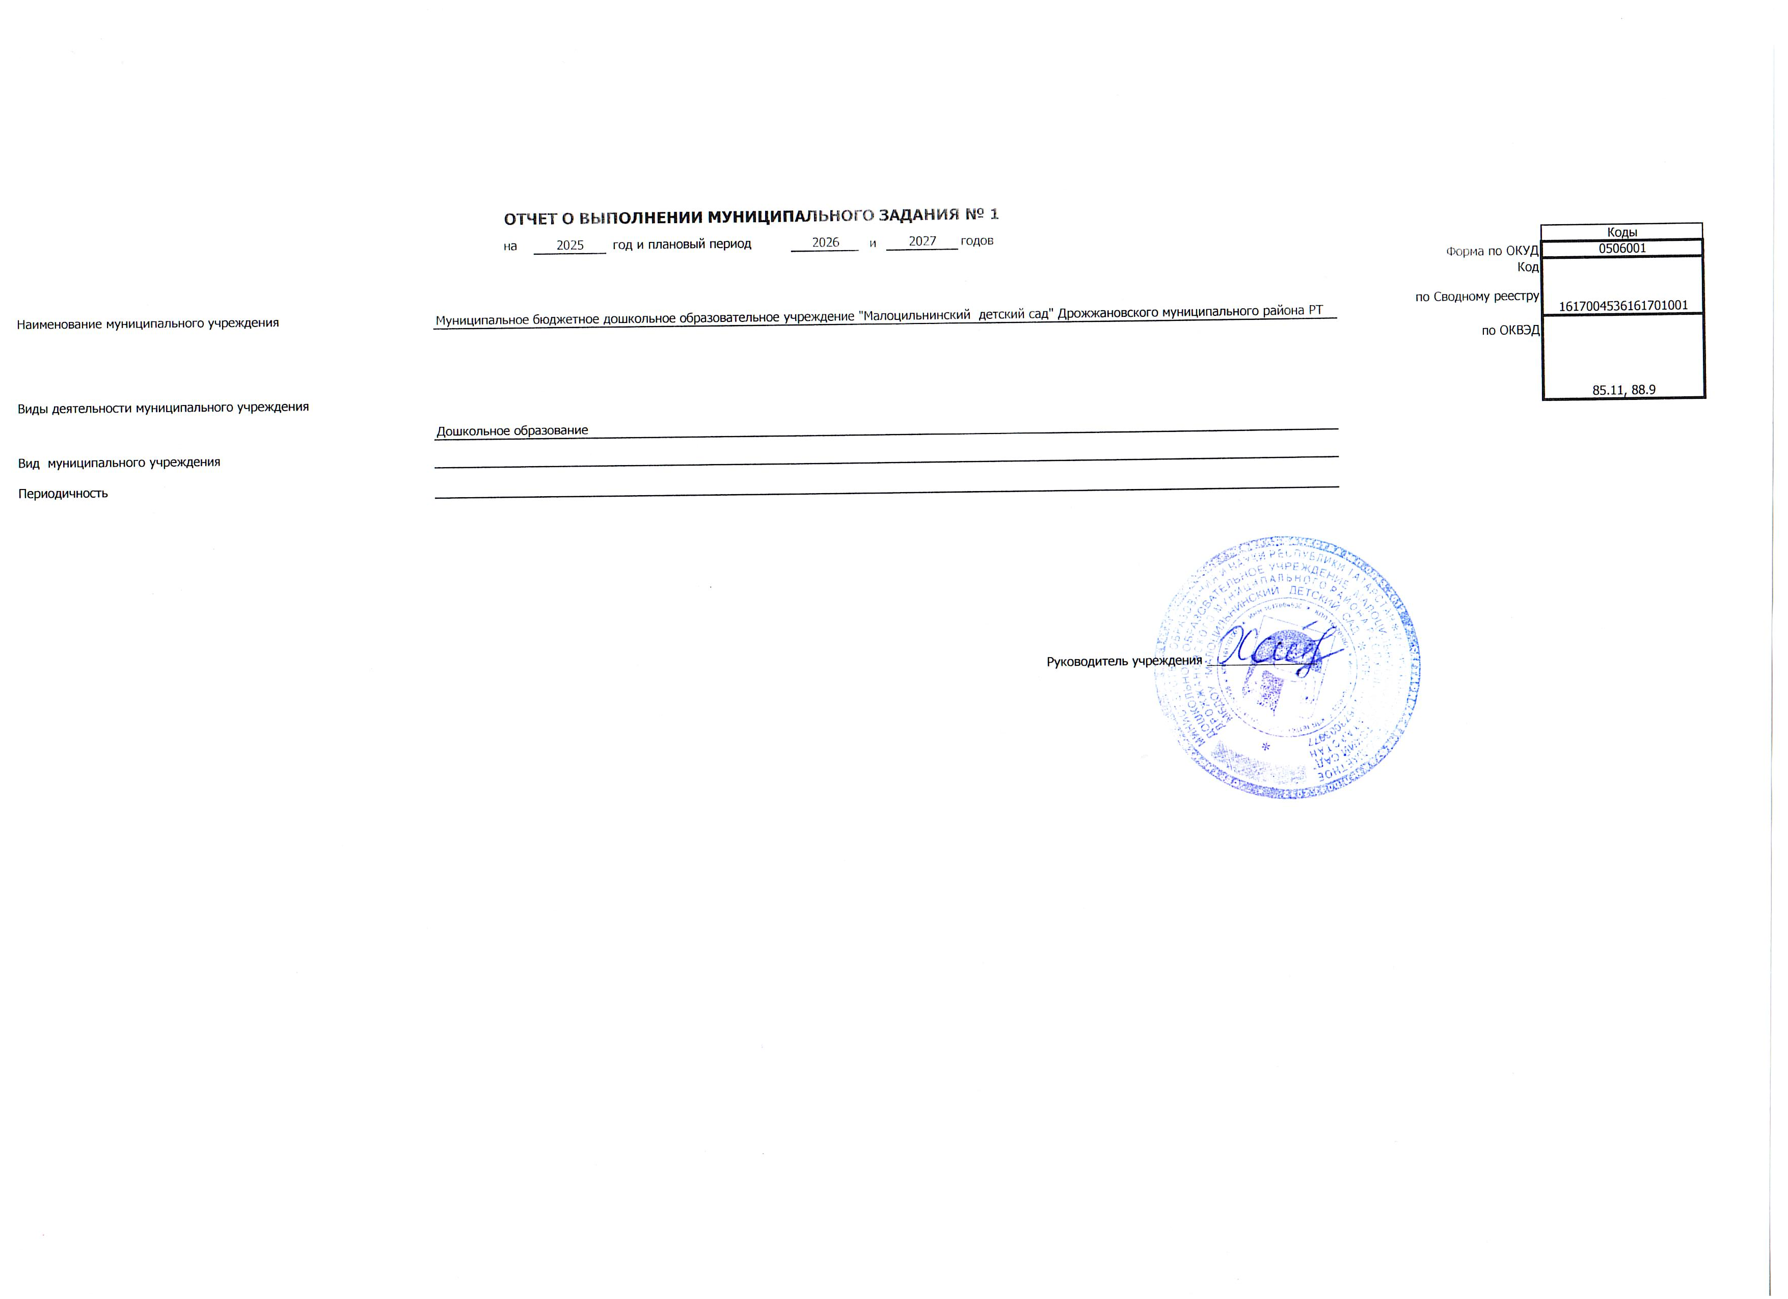
 |  | ОТЧЕТ О ВЫПОЛНЕНИИ МУНИЦИПАЛЬНОГО ЗАДАНИЯ № 1
 |  | на | 2025 | год и плановый период | 2026 | и | 2027 | годов |  |  | Коды
 |  |  |  |  |  |  |  |  |  | Форма по ОКУД | 0506001
 |  |  |  |  |  |  |  |  |  | Код | 1617004536161701001
Наименование муниципального учреждения | Муниципальное бюджетное дошкольное образовательное учреждение "Малоцильнинский детский сад" Дрожжановского муниципального района РТ |  |  |  |  |  |  |  |  | по Сводному реестру
 |  |  |  |  |  |  |  |  |  | по ОКВЭД | 85.11, 88.9
Виды деятельности муниципального учреждения
 | Дошкольное образование
Вид муниципального учреждения
Периодичность

 |  |  |  |  |  |  |  |  | Руководитель учреждения ________________

Лист1


